Hoja1
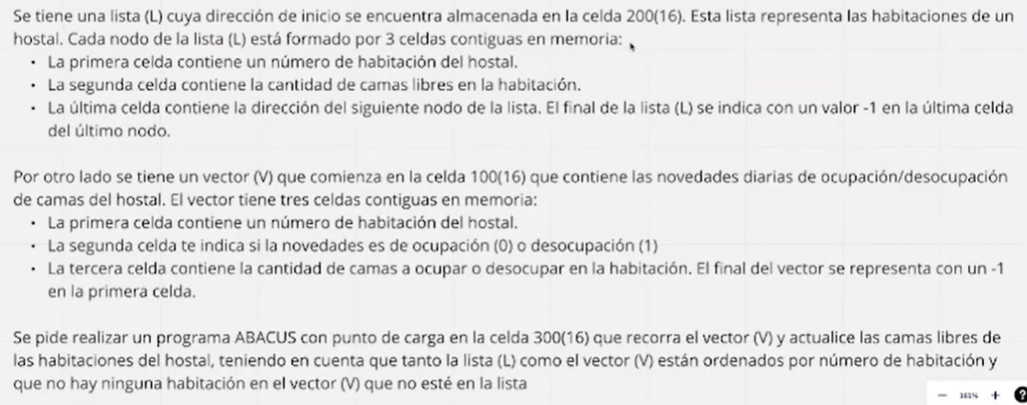

Como pense la solucion:
Cargar vector V

Acceder a la primer celda
Si es -1 la primer celda, bifurco a fin
Cargo Lista L
Generar Instrucción de carga para poder acceder mas facil la lista despues
Acceder a la segunda celda del vector
Si es mayor a 0, bifurcar a actualizar lista para desocupar

A CONTINUACION: LOGICA PARA OCUPAR
Accedo a la cantidad de camas a ocupar (Cargo instrucción carga del vector y le sumo 2).
Hago NOT + 1 a su comtenido para tener numero negativo
Almaceno numero en celda auxiliar
Actualizo instrucción carga vector, sumandole 2 para la proxima iteracion
Cargo direccion lista
Sumo 1 para obtener direccion memoria segundo nodo
Le sumo 2000[16] para generar instrucción Almacenar
Cargo segunda celda de la lista
Lo sumo con el complemento del contenido del vector o el contenido del vector, depende el caso
Se ejecuta la instrucción de almacenamiento
Cargo instrucción carga lista
Le sumo 2 para tener el puntero al proximo
Lo almaceno en 200
Bifurco al inicio

A CONTINUACION: LOGICA PARA DESOCUPAR
En vez de almacenar -CamasVector, almacenamos CamasVector
Reutilizar la logica anterior, pero para este caso

Dir. De Memoria | Contenido | Comentarios
100 | EAEA | Direccion Vector
…
200 | EAEA | Inicio Lista
…
250 | 1000 | Auxiliar para Generar Instrucción Carga
251 | 0001 | Auxiliar 0001[16]
252 | 0002 | Auxiliar 0002[16]
253 | 2000 | Auxiliar para Generar Instrucción Almacenamiento
254 | EAEA | Auxiliar Numero Camas
255 | 0000 | Desplazamiento de Vector
256 | 0003 | Auxiliar 0003[16]
…
300 | 1100 | Cargo Contenido Vector
301 | 1300 | Cargo Instrucción carga vector
302 | 3255 | Le sumo el desplazamiento
303 | 2304 | La almaceno en 304
304 | EAEA | Cargo contenido primera celda vector
305 | 932A | Si es -1, voy al fin
306 | 1200 | Cargo direccion lista
307 | 3250 | Se genera instrucción carga en acumulador
308 | 2309 | Se almacena instrucción carga en 309
309 | EAEA | Se Carga
30A | 1101 | Accedo a Segunda celda vecotr (ocupacion o desocupacion) | HARDCODEADO. Hay que cargar instrucción 300, sumarle 1 y sumarle desplazamiento
30B | 8322 | Si es mayor a 0, bifurco a desocupar
30C | 1300 | Cargo Instrucción carga vector
30D | 3255 | Le sumo el desplazamiento
30E | 3252 | Avanzo 2
30F | 2310 | Almaceno Instrucción Carga en 310
310 | EAEA | Se ejecuta carga
311 | 4000 | (AC)=NOT(AC)
312 | 3251 | (AC)++
313 | 2254 | (254)=(AC)
314 | 1255 | (AC)=Desplazamiento
315 | 3256 | Desplazamiento+=3
316 | 2255 | Almacenamos nuevo desplazamiento
317 | 1200 | Cargamos Direccion Lista
318 | 3251 | (AC)++
319 | 3253 | (AC)+=2000
31A | 2320 | Genero instrucción para almacenar en celda de lista
31B | 1309 | Cargo instrucción carga lista
31C | 3251 | Le sumo uno para acceder a la cantidad de camas libres
31D | 231E | Genero instrucción carga de camas libre y almaceno en 31D
31E | EAEA
31F | 3254 | (AC)=Camas Libre + Camas a Ocupar o Desocupar
320 | EAEA | Se ejecuta almacenamiento para actualizar lista
321 | 1309 | Cargo instrucción carga de lista
322 | 3252 | Avanzo 2 para acceder al puntero al siguiente
323 | 2200 | Actualizo el primero de la lista
324 | 0000 | (AC)=0000[16]
321 | 7300 | Bifurco al inicio
322 | 1300 | Cargo Instrucción carga vector
323 | 3255 | Le sumo el desplazamiento
324 | 3252 | Avanzo 2
325 | 2326 | Almaceno Instrucción Carga en 326
326 | EAEA | Se ejecuta carga
327 | 2254 | (254)=(AC)
328 | 0000 | (AC)=0000[16]
329 | 7314 | Bifurca a la Parte de Sumar El contenido de la Lista con la Info del vector, habiendo almacenado el nomero del vector en 254
32A | FEEE | Fin del Programa

